シナリオ
 | 動作 | 詳細 | 右モータ | 左モータ | ジャイロセンサー | フォースセンサー | カラーセンサー | 超音波センサ- | Webカメラ | 備考

 | <終了条件> | カラーセンサーが黒を検知すること
シナリオ |  | 状態遷移5
スマートキャリー | <開始条件>
 | 赤ペットボトル運搬
 |  | 黒ラインに沿って、青ラインを検知するまでライントレース走行 | 〇 | 〇 |  |  | 〇
 |  | 青ラインを検知して停止 | 〇 | 〇 |  |  | 〇
 |  | ロボットを右に90度旋回する | 〇 | 〇 | 〇
 |  | XXcm直進する | 〇 | 〇
 |  | XXcm後退する | 〇 | 〇
 |  | ロボットを左に90度旋回する | 〇 | 〇 | 〇
 |  | 黒ライン検知するまで直進する。 | 〇 | 〇 |  |  | 〇
 |  | 黒ラインに沿って、赤ラインを検知するまでライントレース走行 | 〇 | 〇 |  |  | 〇
 | 青ペットボトル運搬
 |  | 赤ラインを検知して停止 | 〇 | 〇 |  |  | 〇
 |  | ロボットを左に90度旋回する | 〇 | 〇 | 〇
 |  | XXcm直進する | 〇 | 〇
 |  | XXcm後退する | 〇 | 〇
 | ラインオブスタクル
 |  | ロボットを左に45度旋回する | 〇 | 〇 | 〇
 |  | XXcm直進する | 〇 | 〇
 |  | ロボットを右に45度旋回する | 〇 | 〇 | 〇
 |  | 黒ライン検知するまで直進する。 | 〇 | 〇 |  |  | 〇
 | <終了条件> | カラーセンサーが黒を検知すること

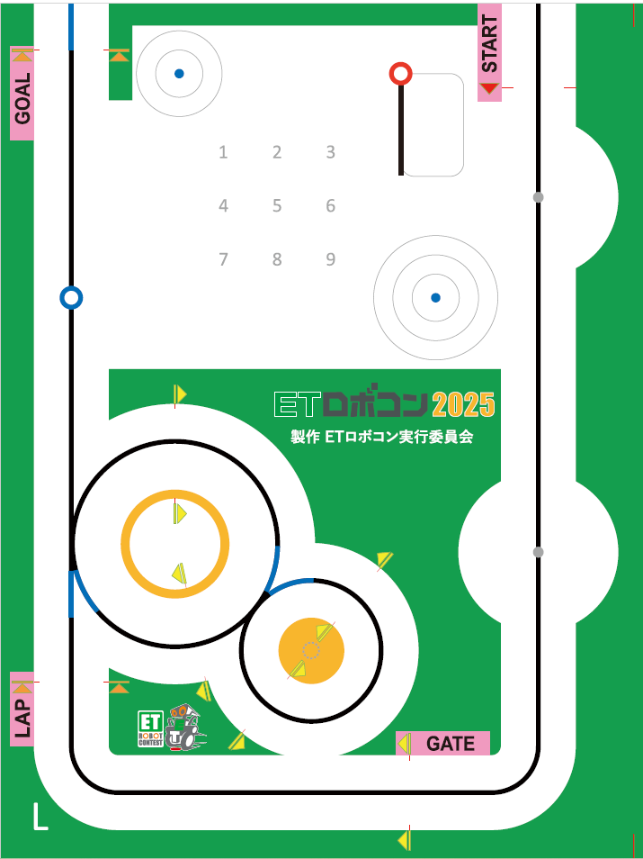
⑪
⑨
⑩
⑧
【走行イメージ】 |  |  |  | ①青ラインを検知して赤ペットボトルをアームで挟む
 |  |  |  | ②右へ90度旋回
 |  |  |  | ③XXcm直進する
 |  |  |  | ④カラーセンサでサークルを検知3番目で停止
⑦
⑫
 |  |  |  | ⑤XXcm後退する
 |  |  |  | ⑥左へ90度旋回
 |  |  |  | ⑦黒ライン検知するまで直進して、黒ラインに沿ってライントレース
 |  |  |  | ⑧赤ラインを検知して青ペットボトルをアームで挟む
⑬
 |  |  |  | ⑨コース内側へ90度旋回する
⑥
 |  |  |  | ⑩XXcm直進する
②
 |  |  |  | ⑪カラーセンサでサークルを検知2番目で停止
⑤
 |  |  |  | ⑫XXcm後退する
④
 |  |  |  | ⑬ラインオブスタクル動作でラインに復帰する
③
①

旧案
 | 動作 | 詳細 | 右モータ | 左モータ | ジャイロセンサー | フォースセンサー | カラーセンサー | 超音波センサ- | Webカメラ | 備考

 | <終了条件> | カラーセンサーが黒を検知すること
シナリオ |  | 状態遷移5
スマートキャリー | <開始条件>
案2：固定値でゲート通過→９０度回転して青丸方向に進行 (ゲートは実質2パターン) ※カメラで微調整する
 | 赤ペットボトル運搬
 |  | ラインに沿って、アームが赤ペットボトルを掴むまで走行 | 〇 | 〇 |  |  | 〇 | 〇
 |  | ロボットを？側XX度旋回 | 〇 | 〇 | 〇
案3：ゲート通過した位置から青丸までの距離を計測する
※要検討
 |  | →キャリーゲートをUSBカメラで検知 |  |  |  |  |  |  | 〇
 |  | キャリーゲートの中心を走行 | 〇 | 〇 | 〇 |  |  |  | 〇
 |  | ※車体を？側旋回して青丸を検知 | 〇 | 〇 | 〇 |  |  |  | 〇
 |  | ※青丸に向かって直進 | 〇 | 〇
カメラでゲートの中心を観測して、中央を通過できる？
 |  | サークルライン３個目 or 青丸 を検知で停止 | 〇 | 〇 |  |  | 〇
 |  | ロボットをXXcm後退 | 〇 | 〇
 |  | ロボットを？側XX度旋回 | 〇 | 〇 | 〇
 |  | 青ペットボトル検知 |  |  |  |  |  |  | 〇
Webカメラに枠を付ける→旋回しているときに枠の中ペットボトルが入るとそれに向かって前進
 | 青ペットボトル運搬
前進を行うときに旋回をしながら進むのか？
 |  | 青ペットボトルに向かって前進 | 〇 | 〇 | 〇
 |  | →ラインを検知してライントレース | 〇 | 〇 |  |  | 〇
案2：固定値でゲート通過→９０度回転して青丸方向に進行 (ゲートは実質2パターン) ※カメラで微調整する
 |  | ラインに沿って、アームが青ペットボトルを掴むまで走行 | 〇 | 〇 |  |  | 〇 | 〇
 |  | ロボットを？側XX度旋回 | 〇 | 〇 | 〇
 |  | →キャリーゲートをUSBカメラで検知 |  |  |  |  |  |  | 〇
 |  | キャリーゲートの中心を走行 | 〇 | 〇 | 〇 |  |  |  | 〇
 |  | ※車体を？側旋回して青丸を検知 | 〇 | 〇 | 〇 |  |  |  | 〇
 |  | ※青丸に向かって直進 | 〇 | 〇
 |  | サークルライン2個目 or 青丸 を検知で停止 | 〇 | 〇 |  |  | 〇
 |  | ロボットをXXcm後退 | 〇 | 〇
 |  | ロボットを？側XX度旋回（黒ラインに対して垂直に入らないように） | 〇 | 〇 | 〇
 |  | 黒ラインを検知するまで走行 | 〇 | 〇 |  |  | 〇
 | <終了条件> | カラーセンサーが黒を検知すること

